All
1.新建吐槽 |  |  | 1.吐槽首页 |  |  | 吐槽细节
 | 1.图片无法预览 | Fixed -> need to add tips |  | 1.首页显示时间错误，新建吐槽显示更新于9小时前 | Fixed -> closed |  | 1.发表于XX，时间时区问题。 | Fixed ->closed
 | 2.图片太大，没有提示 | No Fixed-> closed |  | 2.如果内容太长，内容以及时间会超出屏幕 | Fixed -> closed |  | 2.如果没有任何评论，需要显示评论区域，并且提示：暂无评论，快来抢沙发吧~ | No Fix
 | 3.服务器迁移至火星？ | Server Issue -> closed |  | 3.admin:有权限删除 | No Dev |  | 3.默认表情与评论显示区不对应 | Fixed ->closed
 | 4.默认不要匿名 | Fixed -> closed |  | 4.时差：显示-1分钟前。 | Fixed -> closed |  | 4.默认不要匿名评论。 | Fixed
 | 5.图片换行，导致表情错位，并且堆叠一起。 | 2nd defect -> closed |  | 5.时间显示错误 | 2nd Defect -> closed |  | 5.评论区比例需要调小，并且 | Fixed
 |  |  |  |  |  |  | 6.整体UI需要统一 | No Fix
 |  |  |  |  |  |  | 7.将聊天框底色去掉，只highlight聊天框。 | No Fix
 |  |  |  |  |  |  | 8.如果内容太长，需要显示show/hide标志 | No Fix
 |  |  |  |  |  |  | 9.发送评论按钮太丑，还超出区域 | No Fix
 |  |  |  |  |  |  | 10.别人发送的评论，被框框被截断 | No Fix
 |  |  |  |  |  |  | 11.自我发送的表情被截断 | No Fix
 |  |  |  |  |  |  | 12.评论记录框框需要按照每个人发送的评论长度去决定
 |  |  |  |  |  |  | 13.发送与匿名同一水平。
 |  |  | 发布公告 |  |  |  | 14.评论详情区应该固定高度，即使只有一个评论的情况。
集结 |  |  |  | 1.公告结束时间默认是今天 | Fixed |  | 15.评论记录：用户名字不应该换行。
 | 1.团长提示 |  |  | 2.公告结束时间位置挪到最底下 | Fixed |  | 16.当没有评论的时候，不应该有弹幕提示。
 | 2.GO -> 改成确定出发 |  |  | 3.添加一条趣闻，会一次性添加多条 | 2nd defect |  | 17.当内容详情没有太多的时候，不需要显示下三角的图标
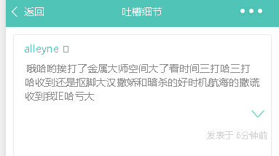
 | 3.validation：名字/电话/地点 |  |  | 4.如果只填写内容，会提示发布失败，并且成功的提示 | 2nd defect
 | 4.页面与详情显示不符 |  |  | 5.趣闻排序倒序问题 | 2nd defect
 | 5.上下班选项与底下显示不符
 | 6.不会刷新，创建之后没有跳转，创建button风格不一致，input框风格不一致

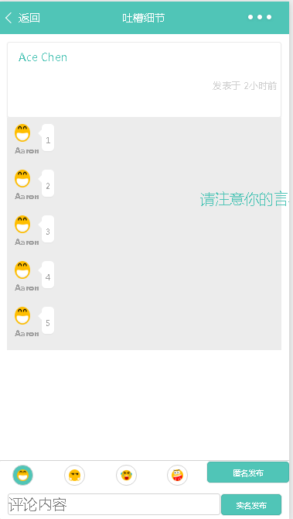
 |  |  |  |  |  |  | 18.当发表完评论，需要将评论区定位到最新发表的评论。
 |  |  |  |  |  |  | 19.当评论或者内容较少的时候，UI布局

Common |  |  | 公告首页
 | 1.全部命名需要review。 |  |  | 1.显示只能展示，不能hide. | Fixed | For Hide, No UI Tip
 | 2.退出以后要更新（eg:detail- search） | 公告Pass,吐槽Pass,集结pass |  | 2.搜索条件：3个字符 | No Fixed
 | 3.全部提示框提示形式需要一致。 |  |  | 3.显示更新时间问题 | Fixed, For Hide, No UI Tip
 |  |  |  | 4.搜索框应该固定在最上方，而不是跟着滚动。 | Fixed -> closed

2nd_Defects
Status | Category | Detail | Remark
New | 新建吐槽 | 图片预览提示 | tell to cherry
New | 吐槽首页 | admin有删除权限 | ready by kevin, will install when UI ready
New | 发布公告 | 添加一条趣闻，会一次性添加多条 | Back-end error, tell to aaron
New | 发布公告 | 趣闻排序倒序问题 | Back-end error, tell to aaron
New | 公告首页 | 当点开全文之后，hide需要添加提示 | Low
New | 公告首页 | 搜索条件：3个字符,如果输入2个，公告区域不应该全部空白。 | Low
New | 吐槽详情 | 当内容详情没有太多的时候，不需要显示下三角的图标 | tell to chars
New | 吐槽详情 | 评论详情区应该固定高度，即使只有一个评论的情况。 | when UI ready
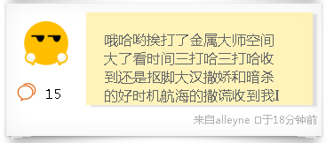
New | 吐槽详情 | 评论记录：用户名字不应该换行。 | when UI ready
New | 吐槽详情 | 当发表完评论，需要将评论区定位到最新发表的评论。 | tell to ace
New | 吐槽首页 | 需要添加…表示没有全部显示。 | tell to kevin
New | Common | 提示框不需要添加标题 | CD

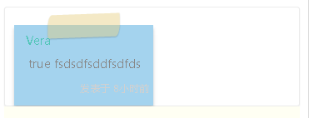
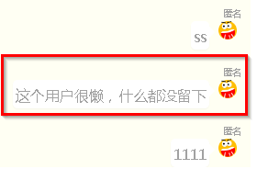
New | 吐槽细节 | 1.时间显示颜色看不清楚 | Chars
New | 吐槽细节 | 2.名字后面加冒号，与首页保持一致。 | Chars
New | 吐槽细节 | 3.弹幕按钮提示 | Chars
New | 吐槽细节 | 4.便利贴背景需要满屏，不需要添加外面的白色框框（图片） | Chars
New | 吐槽细节 | 5.发送默认文字的时候，不需要提示发送成功的字眼 | Chars
New | 吐槽细节 | 6.将“暂时还没有评论哦”去掉 | Chars
New | 吐槽细节 | 7.表情需要与文字对齐 | david
New | 吐槽细节 | 8.当内容太多的情况，拉至评论，评论区太小 | Chars
New | 吐槽细节 | 9.Iphone4分辨率较小的情况，匿名发布显示不全 | Chars
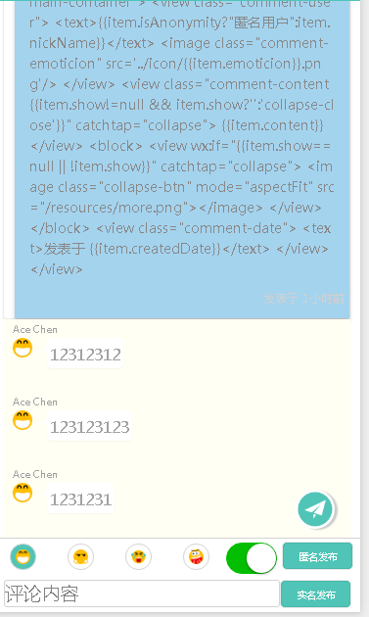
New | 吐槽细节 | 10.页面没有显示表情 | Chars
New | 吐槽细节 | 11.胶纸需要居中
New | 吐槽细节 | 12.如果没有评论，不要显示：暂时还没有评论喔！
 |  | 13.show icon 颜色

